エージェント
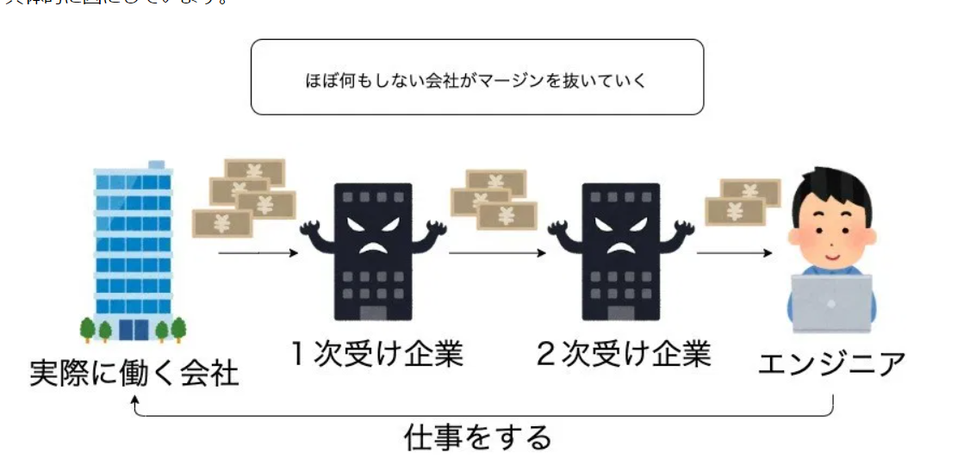
 |  |  |  | php
フリーランスエンジニア エージェント | 320 | 44 |  | 目次

キーワード | 検索ボリューム | 競合 | 目標文字数
 |  |  | 競合文字数
 |  |  | 実質文字数
 |  |  | URL
 |  |  | 公開日

※他サイトからのコピペの為、そのまま使わないように
概要
参考サイト

タイトル | 【穴場】現役フリーランスエンジニアおすすめのエージェント7選!!コロナでも案件あり！

meta title | 【穴場】現役フリーランスエンジニアおすすめのエージェント7選!!コロナでも案件あり！｜FLY-WESTプログラミングスクール

meta description

 | export (書き出し)

目次 | h2 | フリーランスエンジニア専門エージェントの営業力見極め

 | h2 | オススメエージェント7選

 | h3 | 穴場. フライテックフリーランス

 | h3 | No1. レバテックフリーランス

 | h3 | No2. PE-BANK

 | h3 | No3. キークスジョブ

 | h3 | No4. Midworks

 | h3 | No5. テクフリ

 | h3 | No6. A-STAR

 | h3 | No.7 TechStock

 | h2 | 手数料非公開のエージェントには注意！

